상품제안서
자연애 마이가든 방울토마토/강낭콩/허브바질/해바라기/봉선화/나팔꽃 | 상품코드: S13145

 |  |  |  |  |  |  | 02-713-8555 | www.synergygift.co.kr
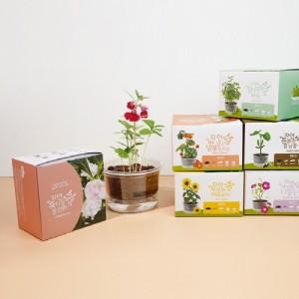 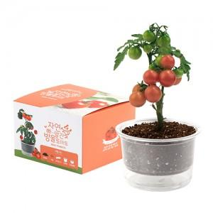 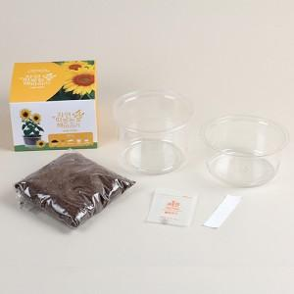

【상세/제작정보】 | <p>초보자라도 키우기 쉬운 저면관수화분으로 투명하여 물관리나 식물의 상태를 한눈에 알아볼 수 있습니다.</p><p>아이들 자연교육교재로 사용하기 좋습니다.​&nbsp;</p>

【인쇄/포장옵션】 | 스티커, 패키지인쇄 / 비규격미포장

【공급단가】 | 수량 | 500~ | 1,000~ | 3,000~ | 5,000~ | 10,000~
*VAT별도 | 단가 | 2,370원 | 2,280원 | 2,200원 | 2,110원 | 2,050원

【상품 URL】 | https://www.synergygift.co.kr:443/src/goods_detail.php?gdno=508

